Sheet1
英雄 | 西蒙校园 | 温丽乐队 | 爱琳娜乐队 | 阿德琳校园 | 爱琪校园
展示图 | 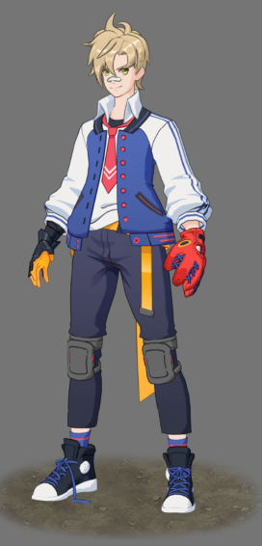 |  | 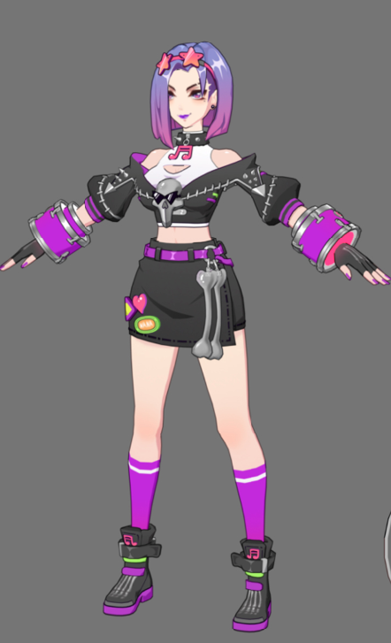 | 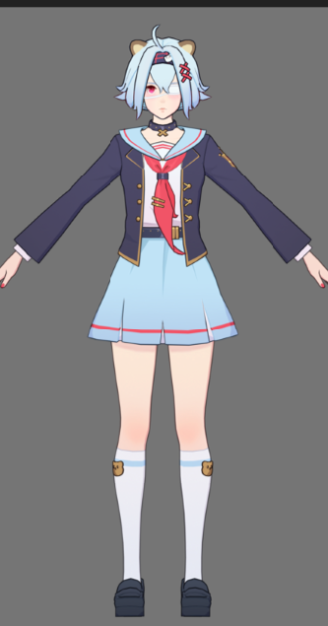 | 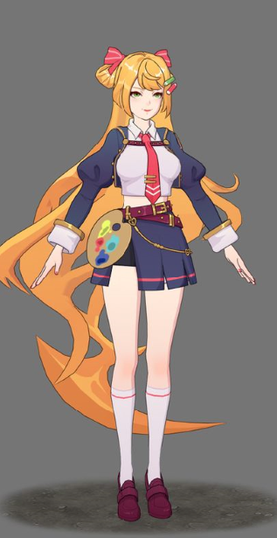
时装ID | 10103 | 20102 | 30103 | 10801 | 30202
时装名称 | 甲子园之梦 | 幻电歌姬 | 骸音之颤 | 幻想文学社 | 问题美术部
时装币价格 | 680 | 680 | 680 | 680 | 980

 | 限时 | 2019.9.10
 |  | 2019.12.31

